计算式
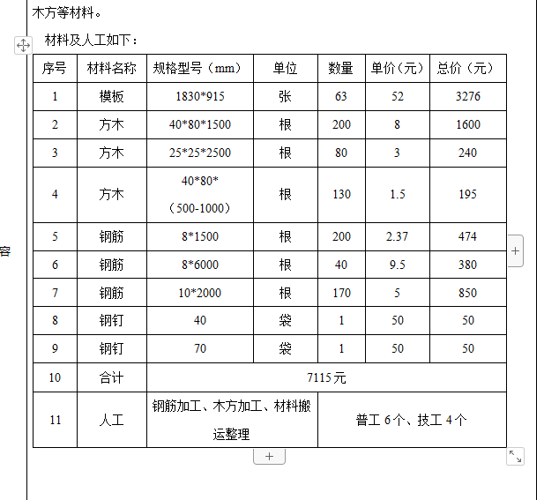
工 程 量 计 算 书
结算依据：工程变更
序号 | 项目 | 计算公式 | 单位 | 工程量 | 序号 | 材料名称 | 规格型号（mm） | 单位 | 数量 | 单价（元） | 总价（元）
一 | 材料费 |  |  |  | 1 | 模板 | 1830*915 | 张 | 63 | 52 | 3276
 | 模板1830*915 | 63.00 | 张 | 63.00 | 2 | 方木 | 40*80*1500 | 根 | 200 | 8 | 1600
 | 方木40*80*1500 | 200.00 | 根 | 200.00 | 3 | 方木 | 25*25*2500 | 根 | 80 | 3 | 240
 | 方木25*25*2500 | 80 | 根 | 80.00 | 4 | 方木 | 40*80*（500-1000） | 根 | 130 | 1.5 | 195
 | 方木40*80*（500-1000） | 130 | 根 | 130.00 | 5 | 钢筋 | 8*1500 | 根 | 200 | 2.37 | 474
 | 钢筋8*1500 | 200 | 根 | 200.00 | 6 | 钢筋 | 8*6000 | 根 | 40 | 9.5 | 380
 | 钢筋8*6000 | 40 | 根 | 40.00 | 7 | 钢筋 | 10*2000 | 根 | 170 | 5 | 850
 | 钢筋10*2000 | 170 | 根 | 170.00 | 8 | 钢钉 | 40 | 袋 | 1 | 50 | 50
 | 钢钉40 | 1 | 袋 | 1.00 | 9 | 钢钉 | 70 | 袋 | 1 | 50 | 50
 | 钢钉70 | 1 | 袋 | 1.00 | 10 | 合计 | 7115元
 |  |  |  |  | 11 | 人工 | 钢筋加工、木方加工、材料搬运整理 |  | 普工6个、技工4个

